A41111
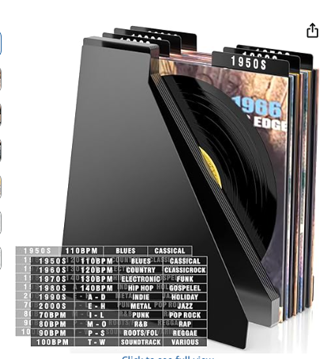
产品链接 | https://www.amazon.com/dp/B0DZ6Q3FTQ
A41111 | 20片（白色塑料）唱片分隔板-0.5mm厚12寸斜角（配2黑字贴）

修改要求
主图把字帖p在右上角或者左下角，交叉布局，在分隔板的上面标记年份xxxxs，展现复古风格
参考竟对

A41109
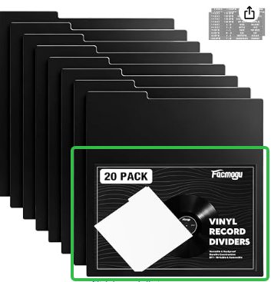
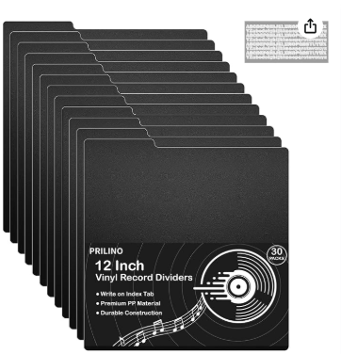
产品链接 | https://www.amazon.com/dp/B0DQSPSWDK
A41109 | 20片（白色塑料）唱片分隔板-0.5mm厚12寸直角（配2黑贴纸）

修改要求
1.主图把字帖p在右上角，主图排版参考图2，放个10来张排版；参考图1p上标志

 | 图1 | 图2

